Задание
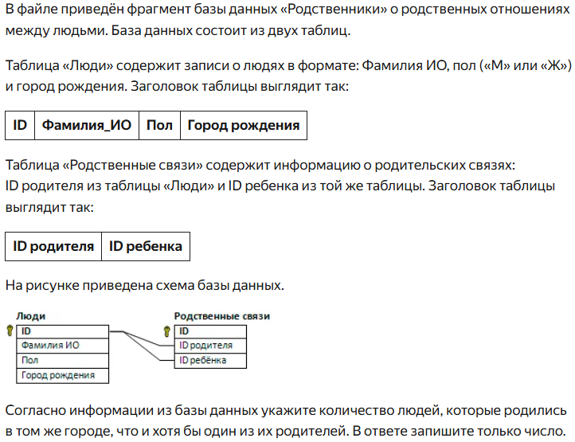

На "4" 1. Определите сколько автомобилей стоимостью свыше 700 000 было куплено покупателями из Рязани. 2. Определите сколько было продано автомобилей стоимостью свыше 700 000 но не более 2 000 000. 3. Выясните, на какой марке автомобиля передвигается Василина из Красноярска, максимально потратившаяся на покупку.

